Alizka
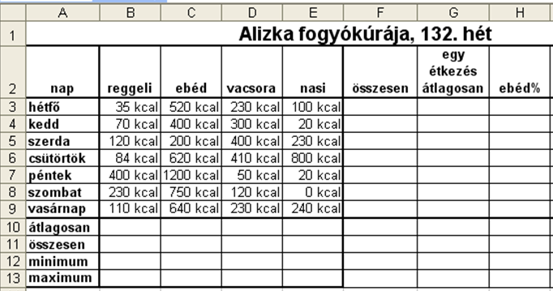
Alizka fogyókúrája, 132. hét
nap | reggeli | ebéd | vacsora | nasi | összesen | egy étkezés átlagosan | ebéd%
hétfő | 35 | 520 | 230 | 100
kedd | 70 | 400 | 300 | 20
szerda | 120 | 200 | 400 | 230
csütörtök | 84 | 620 | 410 | 800
péntek | 400 | 1200 | 50 | 20
szombat | 230 | 750 | 120 | 0
vasárnap | 110 | 640 | 230 | 240
átlagosan
összesen
minimum
maximum

Feladat: | Formázd meg a minta alapján!
1. A számok mértékegysége kcal legyen!
1. Az F3:F9 cellákat töltsd fel képlettel, amely megadja, hogy az egyes napokon összesen hány kcal-t fogyasztott el! A G3:G9 tartomány ugyanezen adatok átlagát tartalmazza.
2. A H3:H9 cellákba olyan képletet írj, amely megadja, hogy az egyes napokon az ebéd hány százalékát tette ki az összes elfogyasztott kalóriának! A mértékegység legyen %!

Pontverseny
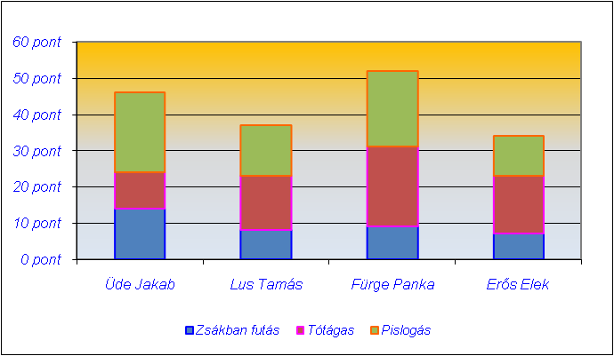
Tréfás pontverseny

Versenyző neve | Zsákban futás | Tótágas | Pislogás | Összesített pontok | Jutalom
Üde Jakab | 14 | 10 | 22 |  | 11000
Lus Tamás | 8 | 15 | 14 |  | 9000
Fürge Panka | 9 | 22 | 21 |  | 15000
Erős Elek | 7 | 16 | 11 |  | 0

Legjobb eredmény:
Indulók száma:

Készítse el a táblázatot és az ábrát a képeknek megfelelően!

Számolja ki az összpontszámot!
Készítse el a diagrammot a minta szerint!
Formázza meg a minta szerint!
Szinezze pirosra a legeredményesebb összpontszámú tanuló pontszámát!

